6.1
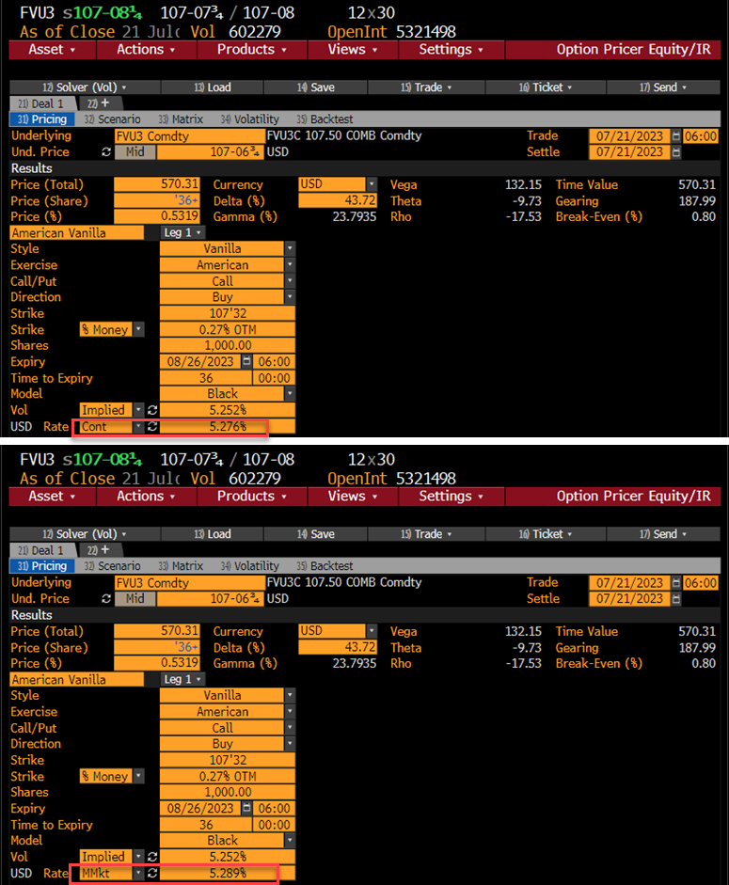
債券先物 (Blackモデル) |  | (B列 数式/コメント)
pc: コール=1, プット= -1 | 1
取引日 | 2023-07-21
満期日 | 2023-08-26
Ｆ: 先物価格 | 107.21094 | =107-6 3/4
X : 行使価格 | 107.50000
σ: ボラティリティー | 5.2520%
r : リスクフリーレート | 5.2760% | 連続複利
(基本的計算項目)
満期日数 | 36 | =B4-B3
T : オプション満期年数 | 0.09863 | =B10/365
DT : ディスカウント | 0.99481 | =EXP(-B8*B11)
σ√T | 0.01649 | =B7*B11^0.5
(オプション計算項目)
d1*pc | -0.1550 | =B2*(LN(B5/B6)/B13+B13/2)
d2*pc | -0.1715 | =B2*(LN(B5/B6)/B13-B13/2)
N(d1*pc) | 0.4384 | =NORMDIST(B15,0,1,1)
N(d2*pc) | 0.4319 | =NORMDIST(B16,0,1,1)
n(d1*pc) | 0.3942 | =NORMDIST(B15,0,1,0)
ブラックコア | 0.5713 | =B2*(B5*B17-B6*B18)
オプション NPV | 0.5683 | =B12*B20 | (注)Bloomberg価格は36.5/64へrounded(取引所のルールと思われる)
デルタ | 0.4361 | =B2*B12*B17
ガンマ | 0.2218 | =B12*B19/(B5*B13) | セータ第1項 | 3.5336 | =B5*B19*B7/(2*B11^0.5)
ベガ | 13.2031 | =B12*B5*B11^0.5*B19 | セータ第2項 | -2.4799 | =B2*-B8*B5*B17
セータ | -0.0095 | =-B12*SUM(F23:F25)/365 | セータ第3項 | 2.4497 | =B2*B8*B6*B18

6.2
計算式 C2=(B2-B3)/B3 D2=LN(B2/B3) E2=STDEV(D2:D5) F2=E2*250^0.5
tradeDT | lastPRC | smpRTN | logRTN | StDev5ds | HistVol5ds
2023-07-21 | 107.2578125 | 0.022% | 0.022% | 0.2855% | 4.514%
2023-07-20 | 107.2343750 | -0.522% | -0.523% | 0.3008% | 4.756%
2023-07-19 | 107.7968750 | 0.102% | 0.102% | 0.2467% | 3.900%
2023-07-18 | 107.6875000 | 0.000% | 0.000% | 0.3993% | 6.313%
2023-07-17 | 107.6875000 | 0.109% | 0.109% | 0.4980% | 7.874%
2023-07-14 | 107.5703125 | -0.412% | -0.413% | 0.5091% | 8.049%
2023-07-13 | 108.0156250 | 0.560% | 0.558% | 0.2956% | 4.674%
2023-07-12 | 107.4140625 | 0.688% | 0.686% | 0.2945% | 4.657%
2023-07-11 | 106.6796875 | 0.007% | 0.007% | 0.3387% | 5.355%
2023-07-10 | 106.6718750 | 0.368% | 0.367% | 0.3660% | 5.786%
2023-07-07 | 106.2812500 | 0.155% | 0.154% | 0.2472% | 3.908%
2023-07-06 | 106.1171875 | -0.432% | -0.433% | 0.1776% | 2.808%
2023-07-05 | 106.5781250 | -0.249% | -0.249% | 0.2917% | 4.612%
2023-07-03 | 106.8437500 | -0.233% | -0.234% | 0.4047% | 6.398%
2023-06-30 | 107.0937500 | 0.000% | 0.000% | 0.4099% | 6.482%
2023-06-29 | 107.0937500 | -0.695% | -0.698% | 0.4311% | 6.817%
2023-06-28 | 107.8437500 | 0.254% | 0.254% | 0.2530% | 4.000%
2023-06-27 | 107.5703125 | -0.304% | -0.305% | 0.2901% | 4.587%
2023-06-26 | 107.8984375 | 0.116% | 0.116% | 0.2546% | 4.025%
2023-06-23 | 107.7734375 | 0.196% | 0.196% | 0.2597% | 4.106%
2023-06-22 | 107.5625000 | -0.376% | -0.377% | 0.2565% | 4.055%
2023-06-21 | 107.9687500 | 0.029% | 0.029% | 0.2765% | 4.372%
2023-06-20 | 107.9375000 | 0.145% | 0.145% | 0.2770% | 4.379%
2023-06-16 | 107.7812500 | -0.318% | -0.318% | 0.3588% | 5.673%
2023-06-15 | 108.1250000 | 0.341% | 0.340% | 0.3314% | 5.240%
2023-06-14 | 107.7578125 | 0.015% | 0.015% | 0.2415% | 3.818%
2023-06-13 | 107.7421875 | -0.462% | -0.463% | 0.3183% | 5.032%
2023-06-12 | 108.2421875 | 0.029% | 0.029% | 0.2537% | 4.012%
2023-06-09 | 108.2109375 | -0.295% | -0.296% | 0.2455% | 3.882%
2023-06-08 | 108.5312500 | 0.245% | 0.245% | 0.2150% | 3.399%
2023-06-07 | 108.2656250 | -0.252% | -0.252% | 0.2772% | 4.384%
2023-06-06 | 108.5390625 | -0.122% | -0.122% | 0.3484% | 5.509%
2023-06-05 | 108.6718750 | 0.043% | 0.043% | 0.4121% | 6.516%
2023-06-02 | 108.6250000 | -0.608% | -0.609% | 0.4925% | 7.788%
2023-06-01 | 109.2890625 | 0.193% | 0.193% | 0.3207% | 5.070%
2023-05-31 | 109.0781250 | 0.316% | 0.316% | 0.5257% | 8.312%
2023-05-30 | 108.7343750 | 0.513% | 0.511% | 0.4774% | 7.549%
2023-05-26 | 108.1796875 | -0.245% | -0.245% | 0.2968% | 4.693%
2023-05-25 | 108.4453125 | -0.637% | -0.639% | 0.3097% | 4.897%
2023-05-24 | 109.1406250 | -0.129% | -0.129% | 0.1288% | 2.036%
2023-05-23 | 109.2812500 | 0.064% | 0.064% | 0.2328% | 3.681%
2023-05-22 | 109.2109375 | -0.057% | -0.057% | 0.1699% | 2.686%
2023-05-19 | 109.2734375 | -0.242% | -0.243% | 0.1113% | 1.760%
2023-05-18 | 109.5390625 | -0.469% | -0.470% | 0.1740% | 2.751%
2023-05-17 | 110.0546875 | -0.297% | -0.298% | 0.1433% | 2.265%
2023-05-16 | 110.3828125 | -0.226% | -0.226% | 0.1813% | 2.867%
2023-05-15 | 110.6328125 | -0.049% | -0.049% | 0.3722% | 5.884%
2023-05-12 | 110.6875000 | -0.387% | -0.387% | 0.3694% | 5.841%
2023-05-11 | 111.1171875 | 0.014% | 0.014% | 0.3589% | 5.675%
2023-05-10 | 111.1015625 | 0.516% | 0.515% | 0.4943% | 7.816%
2023-05-09 | 110.5312500 | 0.014% | 0.014% | 0.5357% | 8.471%
2023-05-08 | 110.5156250 | -0.359% | -0.360% | 0.5616% | 8.880%
2023-05-05 | 110.9140625 | -0.623% | -0.625% | 0.5996% | 9.480%
2023-05-04 | 111.6093750 | 0.613% | 0.611% | 0.4867% | 7.695%
2023-05-03 | 110.9296875 | 0.240% | 0.240% | 0.4378% | 6.922%
2023-05-02 | 110.6640625 | 0.682% | 0.680% | 0.5736% | 9.070%
2023-05-01 | 109.9140625 | -0.382% | -0.383% | 0.3526% | 5.576%
2023-04-28 | 110.3359375 | 0.256% | 0.255% | 0.5363% | 8.480%
2023-04-27 | 110.0546875 | -0.558% | -0.559% | 0.5356% | 8.468%
2023-04-26 | 110.6718750 | -0.141% | -0.141% | 0.3821% | 6.041%
2023-04-25 | 110.8281250 | 0.696% | 0.693% | 0.3184% | 5.034%
2023-04-24 | 110.0625000 | 0.249% | 0.249% | 0.2658% | 4.202%
2023-04-21 | 109.7890625 | -0.078% | -0.078% | 0.2423% | 3.831%
2023-04-20 | 109.8750000 | 0.364% | 0.363% | 0.3075% | 4.862%
2023-04-19 | 109.4765625 | -0.199% | -0.200% | 0.2192% | 3.465%
2023-04-18 | 109.6953125 | 0.057% | 0.057% | 0.2248% | 3.555%
2023-04-17 | 109.6328125 | -0.334% | -0.334% | 0.3427% | 5.418%
2023-04-14 | 110.0000000 | -0.452% | -0.454% | 0.3211% | 5.078%
2023-04-13 | 110.5000000 | -0.134% | -0.134% | 0.2334% | 3.691%
2023-04-12 | 110.6484375 | 0.326% | 0.325% | 0.3467% | 5.482%
2023-04-11 | 110.2890625 | -0.149% | -0.149% | 0.2037% | 3.221%
2023-04-10 | 110.4531250 | -0.141% | -0.141% | 0.3017% | 4.770%
2023-04-07 | 110.6093750 | -0.520% | -0.521% | 0.4614% | 7.296%
2023-04-06 | 111.1875000 | -0.070% | -0.070% | 0.2691% | 4.255%
2023-04-05 | 111.2656250 | 0.211% | 0.211% | 0.1716% | 2.713%
2023-04-04 | 111.0312500 | 0.573% | 0.572% | 0.2274% | 3.596%
2023-04-03 | 110.3984375 | 0.355% | 0.354% | 0.1876% | 2.966%
2023-03-31 | 110.0078125 | 0.206% | 0.206% | 0.2052% | 3.245%
2023-03-30 | 109.7812500 | 0.036% | 0.036% | 0.3575% | 5.652%
2023-03-29 | 109.7421875 | -0.071% | -0.071% | 0.3534% | 5.587%
2023-03-28 | 109.8203125 | -0.284% | -0.284% | 0.6033% | 9.540%
2023-03-27 | 110.1328125 | -0.767% | -0.770% | 0.7029% | 11.113%
2023-03-24 | 110.9843750 | 0.021% | 0.021% | 0.6832% | 10.802%
2023-03-23 | 110.9609375 | 0.673% | 0.671% | 0.7611% | 12.034%
2023-03-22 | 110.2187500 | 0.743% | 0.740% | 0.9080% | 14.357%
2023-03-21 | 109.4062500 | -0.723% | -0.726% | 0.8922% | 14.107%
2023-03-20 | 110.2031250 | -0.473% | -0.474% | 0.9453% | 14.947%
2023-03-17 | 110.7265625 | 1.142% | 1.135% | 0.9681% | 15.307%
2023-03-16 | 109.4765625 | -0.702% | -0.704% | 0.9947% | 15.728%
2023-03-15 | 110.2500000 | 0.937% | 0.933% | 0.8315% | 13.147%
2023-03-14 | 109.2265625 | -0.562% | -0.563% | 0.8134% | 12.861%
2023-03-13 | 109.8437500 | 1.224% | 1.216% | 0.6108% | 9.658%
2023-03-10 | 108.5156250 | 1.106% | 1.100% | 0.6097% | 9.641%
2023-03-09 | 107.3281250 | 0.542% | 0.540% | 0.3393% | 5.365%
2023-03-08 | 106.7500000 | -0.117% | -0.117% | 0.2031% | 3.211%
2023-03-07 | 106.8750000 | -0.197% | -0.197% | 0.2262% | 3.577%
2023-03-06 | 107.0859375 | -0.080% | -0.080% | 0.2776% | 4.389%
2023-03-03 | 107.1718750 | 0.263% | 0.263% | 0.2825% | 4.466%
2023-03-02 | 106.8906250 | -0.233% | -0.234% | 0.2440% | 3.858%
2023-03-01 | 107.1406250 | -0.385% | -0.386% | 0.3019% | 4.774%
2023-02-28 | 107.5546875 | -0.007% | -0.007% | 0.2864% | 4.528%
2023-02-27 | 107.5625000 | 0.167% | 0.167% | 0.2938% | 4.645%
2023-02-24 | 107.3828125 | -0.463% | -0.465% | 0.2930% | 4.633%
...

6.17
...
2項ツリー条件 |  |  |  |  |  |  | ( H列 数式 )
 |  | ﾎﾞﾗﾃｨﾘﾃｨσ | 20.0% |  | 上昇確率 | 0.5433 | =0.5+((D7-H5)/(2*D6))*SQRT(D4)
 |  | ﾘｽｸﾌﾘｰﾚｰﾄ r | 5.0% |  | 下落確率 | 0.4567 | =1-L2

(満期時価格はヨーロピアンと同じ)
 | ヨーロピアン プット |  |  |  |  |  |  | アメリカン プット

(上段株価) |  |  |  |  |  | 141.40 | =F13*H3 |  |  |  | 141.40
(下段ﾌﾟｯﾄ) |  |  |  |  |  | 0.00 | =MAX(D5-H11,0) |  |  |  | 0.00
 |  |  |  | 125.98 |  |  |  |  |  | 125.98
 |  |  |  | 0.00 |  |  |  |  |  | 0.00
 |  |  | 112.24 |  |  | 112.24 | =F13*H4 |  | 112.24 |  | 112.24
(現在)
 |  |  | 2.20 |  |  | 0.00 | =MAX(D5-H15,0) |  | 2.20 |  | 0.00
 | 100.00 |  |  | 100.00 |  |  |  | 100.00 |  | 100.00
 | 6.179 |  |  | 4.90 |  |  |  | 6.511 |  | 4.90
 |  |  | 89.09 |  |  | 89.09 | =F17*H4 |  | 89.09 |  | 89.09
 |  |  | 11.14 |  |  | 10.91 | =MAX(D5-H19,0) |  | 11.88 |  | 10.91
( 塗りつぶしたセルは
ヨーロピアンとの相違点 )
 |  |  |  | 79.38 |  |  |  |  |  | 79.38
 |  |  |  | 18.98 |  |  |  |  |  | 20.62
 |  |  |  |  |  | 70.72 | =F21*H4 |  |  |  | 70.72
 |  |  |  |  |  | 29.28 | =MAX(D5-H23,0) |  |  |  | 29.28
 | 現時点 |  | 0.33年 | 0.67年 |  | 満期 |  | 現時点 | 0.33年 | 0.67年 | 満期

5.8old
...
パラメータ: dt=1/52 |  |  |  | (r- .5σ2)
So | K | r | σ | x dt | σ√ dt |  | DF
100 | 110 | 0.100% | 30% | -0.085% | 0.041602514717 |  | 0.999846 |  | H6=EXP(-C6*8/52)
 |  |  |  | E6=(C6-0.5*D6^2)*(1/52), | F6=D6*(1/52)^0.5

 |  |  |  |  |  |  |  |  | 8週後 | Call価格
 |  | Week -> |  |  |  |  |  |  | 株価S | 3.1291263594 | K10=AVERAGE(K12:K31)*H6
Scenario | So | 1 | 2 | 3 | 4 | 5 | 6 | 7 | 8 | max(S-K) |  | 正規乱数: =NORMSINV( RAND() )
#1 | 100 | 99.5 | 99.8 | 100.0 | 93.6 | 91.6 | 90.8 | 86.9 | 81.7 | 0.0 |  | #1 | -0.1055 | 0.0916 | 0.0846 | -1.5806 | -0.5039 | -0.1922 | -1.0383 | -1.4557
12行計算式 : N12=NORMSINV(RAND())
O12=NORMSINV(RAND())
・・・・・・・・・
#2 | 100 | 94.6 | 97.6 | 91.0 | 87.2 | 85.6 | 83.1 | 79.4 | 76.6 | 0.0 |  | #2 | -1.3151 | 0.7805 | -1.6608 | -1.0235 | -0.4154 | -0.7057 | -1.0772 | -0.8313
#3 | 100 | 95.1 | 91.3 | 89.6 | 95.1 | 96.8 | 94.6 | 93.0 | 93.2 | 0.0 |  | #3 | -1.1986 | -0.9369 | -0.4338 | 1.4373 | 0.4524 | -0.5236 | -0.4029 | 0.0682
12行計算式 : C12=B12*EXP($E$6+$F$6*N12)
D12=C12*EXP($E$6+$F$6*O12)
・・・・・・・・・
#4 | 100 | 102.0 | 97.7 | 100.1 | 105.0 | 105.2 | 98.0 | 102.2 | 102.9 | 0.0 |  | #4 | 0.4847 | -1.0078 | 0.6150 | 1.1543 | 0.0775 | -1.6840 | 1.0197 | 0.1854
#5 | 100 | 102.4 | 103.4 | 107.5 | 117.9 | 132.5 | 138.3 | 135.0 | 131.0 | 21.0 |  | #5 | 0.6006 | 0.2532 | 0.9399 | 2.2441 | 2.8328 | 1.0419 | -0.5652 | -0.6898
#6 | 100 | 99.2 | 97.1 | 100.2 | 93.7 | 87.1 | 88.6 | 91.8 | 92.3 | 0.0 |  | #6 | -0.1663 | -0.4968 | 0.7674 | -1.5924 | -1.7335 | 0.4400 | 0.8715 | 0.1422
#7 | 100 | 93.9 | 95.4 | 97.3 | 100.4 | 109.3 | 110.2 | 108.9 | 111.0 | 1.0 |  | #7 | -1.4947 | 0.4020 | 0.5037 | 0.7689 | 2.0607 | 0.2222 | -0.2633 | 0.4647
#8 | 100 | 92.6 | 89.9 | 90.3 | 91.9 | 91.1 | 95.8 | 98.3 | 99.7 | 0.0 |  | #8 | -1.8147 | -0.6913 | 0.1129 | 0.4391 | -0.1737 | 1.2226 | 0.6358 | 0.3667
#9 | 100 | 111.4 | 108.2 | 100.0 | 91.6 | 101.7 | 98.8 | 95.6 | 99.1 | 0.0 |  | #9 | 2.6258 | -0.6933 | -1.8691 | -2.0950 | 2.5436 | -0.6841 | -0.7732 | 0.8850
#10 | 100 | 103.3 | 106.4 | 111.1 | 112.3 | 109.5 | 113.4 | 111.9 | 121.0 | 11.0 |  | #10 | 0.8009 | 0.7294 | 1.0715 | 0.2597 | -0.5807 | 0.8647 | -0.2951 | 1.8970
#11 | 100 | 100.4 | 99.9 | 99.5 | 106.1 | 108.3 | 109.1 | 113.8 | 120.8 | 10.8 |  | #11 | 0.1055 | -0.0916 | -0.0846 | 1.5806 | 0.5039 | 0.1922 | 1.0383 | 1.4557
#12 | 100 | 105.5 | 102.1 | 109.3 | 113.9 | 115.8 | 119.2 | 124.5 | 128.8 | 18.8 |  | #12 | 1.3151 | -0.7805 | 1.6608 | 1.0235 | 0.4154 | 0.7057 | 1.0772 | 0.8313
#13 | 100 | 105.0 | 109.1 | 111.0 | 104.5 | 102.4 | 104.6 | 106.3 | 105.9 | 0.0 |  | #13 | 1.1986 | 0.9369 | 0.4338 | -1.4373 | -0.4524 | 0.5236 | 0.4029 | -0.0682
#14 | 100 | 97.9 | 102.0 | 99.4 | 94.6 | 94.2 | 101.0 | 96.7 | 95.9 | 0.0 |  | #14 | -0.4847 | 1.0078 | -0.6150 | -1.1543 | -0.0775 | 1.6840 | -1.0197 | -0.1854
#15 | 100 | 97.4 | 96.3 | 92.6 | 84.3 | 74.8 | 71.6 | 73.2 | 75.3 | 0.0 |  | #15 | -0.6006 | -0.2532 | -0.9399 | -2.2441 | -2.8328 | -1.0419 | 0.5652 | 0.6898
#16 | 100 | 100.6 | 102.6 | 99.3 | 106.0 | 113.9 | 111.7 | 107.6 | 106.9 | 0.0 |  | #16 | 0.1663 | 0.4968 | -0.7674
#17 | 100 | 106.3 | 104.5 | 102.2 | 98.9 | 90.7 | 89.8 | 90.7 | 88.9 | 0.0 |  | #17 | 1.4947 | -0.4020 | -0.5037
...

